1-2025年环境、健康安全目标指标一览表
东莞冠谊化妆品有限公司
Dongguan HCT Manufacturing One CO., LTD
2025年环境、健康与安全目标、指标一览表 表单编号：GM-FM-020-A0
环境、健康安全方针 | 环境方针：节能降耗、预防污染、遵守法令、持续改进 健康与安全方针：我们致力于提供一个安全、健康的工作环境，预防事故和职业病，保护员工身心健康。
序号 | 主题 | 环境目标 | 环境指标 | 指标值 | 责任部门 | 监测 频率 | 备注
1 | 资源管控 | 减少人均用水量 | 2025年人均用水量相对2024年人均用水量减少比率 | ≥1% | 制造工程部 | 次/月
2 |  | 控制总用水量 | 2025年1-12月总用水量 | ≤80000吨 | 制造工程部 | 次/月
3 |  | 减少总用电量 | 2025年1-12月总用电数小于目标用电量 | ≤16200000 | 制造工程部 | 次/月
4 |  | 增加可再生能源使用 | 2025年1-12月可再生能源消耗量 | ≥950度/月 | 制造工程部 | 次/月
5 | 温室气体排放量 | 减少温室气体排放总量 | 2025年1-12月单位产量排放较上年度降低 | 3吨 | 品保部 | 次/年
6 |  | 控制范围1排放总量 | 2025年1-12月范围1排放总量 | ≤124吨 | 品保部 | 次/年
7 |  |  | 2025年1-12月范围1排放总量较上年度降低 | ≥6吨 | 品保部 | 次/年
8 |  | 控制范围2排放总量 | 2025年1-12月范围2排放总量 | ≤79055吨 | 品保部 | 次/年
9 |  | 控制范围3排放总量 | 2025年1-12月范围3排放总量 | ≤55吨 | 品保部 | 次/年
10 |  |  | 2025年1-12月范围3排放总量较上年度降低 | ≥6吨 | 品保部 | 次/年
11 |  | 控制范围3下游排放总量 | 2025年1-12月范围3下游排放总量 | ≤24吨 | 品保部 | 次/年
12 |  | 控制范围3上游排放总量 | 2025年1-12月范围3上游排放总量 | ≤32吨 | 品保部 | 次/年
13 |  | 公开温室气体认证证书 | 2025年1-12月温室气体认证证书公开率 | 100% | 品保部 | 次/年
14 | 废气排放 | 监测注塑/造粒车间废气排放 | 高于2025年1月-12月注塑/造粒废气排放符合广东省地方标准（大气污染物排放限值DB44/27-2003第二时段Ⅱ级标准） | VOCs ≤100 mg/m³ | EHS | 次/年
15 |  | 监测丝印/组织车间废气排放 | 高于2025年1月-12月丝印/组装废气排放符合广东省地方标准：《印刷行业挥发性有机化合物排放标准》DB44/815-2010第二时段Ⅱ级标准平版印刷(以金属) | VOCs ≤120 mg/m³ | EHS | 次/年
16 |  | 监测喷涂车间废气排放 | 高于2025年1月-12月喷涂废气排放符合广东省地方标准：《家具制造业挥发性有机化合物排放标准》DB44/814-2010第二时段Ⅱ级标准 | VOCs ≤30 mg/m³ | EHS | 次/年
17 |  | 空气污染物的总重量 | 2025年1月-12月空气污染物排放总重量 | ＜0.8吨 | 制造工程部 | 次/月
18 | 废水排放 | 符合废水排放法规 | 2025年1-12月废水排放法规符合性符合率(PH 6-9, 悬浮物 ≤400 mg/L, 五日生化需氧量 ≤300 mg/L, 化学需氧量 ≤500 mg/L, 动植物油 ≤100 mg/L) | 100% | EHS | 次/月
19 |  | 控制工业性废水排放 | 2025年1-12月工业性废水排放量 | 0吨 | EHS | 次/月
20 | 废弃物管理 | 减少可回收废弃物转移量 | 2025年度较上年度可回收废弃物转移总量减少量 | ≥3吨 | 人资行政部 | 次/月
21 |  | 控制可回收废弃物转移量 | 2025年度可回收废弃物转移总量 | ≤26吨 | 人资行政部 | 次/月
22 |  | 控制非危险废弃物转移量 | 2025年度废塑胶件产生总量 | ≤170吨 | 生管部 （仓库） | 次/月
23 |  | 控制一般工业固体废弃物转移量 | 2025年度一般工业固体废弃物转移总量 | ≤16吨 | 人资行政部 | 次/月
24 |  | 控制危险废弃物转移量 | 2025年度危险废弃物转移总量 | ≤88吨 | 人资行政部 | 次/月
25 | 化学品领用量 | 减少化学品领用量 | 2025年化学品领用量较上年度减少 | ≥18% | 生管部 （仓库） | 次/月
26 | 产品测试（物理） | 完成附着力测试 | 2025年1~12月产品按要求完成附着力测试比率 | 100% | 品保部 | 次/月
27 | 回收材料利用 | 增加可回收材料生产 | 2025年1-12月平均每月的回收材料的生产总吨数(PCR材料) | ≥19吨 | 客户部 | 次/月
28 |  | 增加使用回收材料的订单数量 | 2025年1-12月提高每月使用回收材料生产的订单数量 | ≥7单 | 客户部 | 次/月
29 | 水口料回收 | 提高水口料回收量 | 2025年度水口料回收总量 | ≥160吨 | 制一课/人资行政部 | 次/年
30 | 产品环保标识 | 提高可回收标志产品比例 | 2025年每个季度有印刷可回收材质型号或可回收标志的产品比例 | ≥36% | 客户部 | 次/年
31 | 职业健康安全 | 降低工伤事故发生率 | 2025年1-12月工伤事故发生率 | ≤0.002 | 公司各部门 | 次/月
32 |  | 控制工伤损失天数 | 2025年1-12月因工伤或职业病损失的天数 | ≤30 | EHS | 次/月
33 |  | 控制工作有关的安全生产事故 | 2025年1-12月与工作有关的安全生产事故数量 | ≤1 | EHS | 次/月
核准： |  |  | 审核：--- |  | 编制：裴桂华2024-12-29

2-2025年社会责任目标指标一览表
东莞冠谊化妆品有限公司
Dongguan HCT Manufacturing One CO., LTD
东莞冠谊化妆品有限公司
Dongguan HCT Manufacturing One CO., LTD
2025年社会责任目标指标一览表
劳工、商业道德、可持续采购方针 | 我们遵守劳工权益，秉持商业道德，推行可持续采购，确保公平贸易，关注环境保护。
序号 | 主题 | 目标 | 指标 | 指标值 | 责任部门 | 监测 频率 | 备注
1 | 工作时间 | 控制工作时间 | 员工实行周工时≤60小时的达标率 | 100% | 人资行政部 | 次/月
2 | 员工薪酬 | 确保所有员工工资满足基本需求 | 2025年1-12月所有员工基本需求工资 | 100% | 人资行政部 | 次/月
3 | 薪酬福利 | 确保员工享有社会保险 | 2025年1-12月员工参保率 | 100% | 人资行政部 | 次/月
4 | 多元性 | 确保同工同酬 | 2025年1-12月同等级职位男女薪酬差距 | 0% | 人资行政部 | 次/月
5 | 多元性 | 提升性别多元性 | 2025年1-12月女性占公司总员工人数的百分比 | ≥48% | 系统监管部 | 次/月
6 | 多元性 | 提升公司担任高级管理职位的员工性别的多元性 | 2025年1-12月担任高级管理职位的女性百分比 | ≥30% | 系统监管部 | 次/月
7 | 多元性 | 提升公司员工民族多元性 | 2025年1-12月来自少数族裔和/或弱势群体的工人总员工人数的比例 | ≥12% | 系统监管部 | 次/月
8 | 多元性 | 提升高级管理职位民族多元性 | 2025年1-12月来自少数族裔和/或弱势群体的员工担任高级管理职位比例 | ≥8% | 系统监管部 | 次/月
9 | 劳工关系 | 提高工会会议召开频次 | 2025年1~12月召开工会会议次数 | ≥4 | 工会委员会 | 次/月
10 | 劳工关系 | 保障员工合法权益 | 2025年1-12月集体合同签订率 | 100% | 工会委员会 | 次/月
11 | 劳工关系 | 防止强迫劳动 | 2025年1-12月强迫劳动事件 | 0次 | 人资行政部 | 次/月
12 | 劳工关系 | 防止招聘童 | 2025年1-12月招聘童工事件 | 0次 | 人资行政部 | 次/月
13 | 歧 视 | 防止歧视事件 | 2025年1-12月歧视事件 | 0次 | 人资行政部 | 次/月
14 | 培训 | 促进员工职业发展，提高员工培训覆盖率 | 2025年1-12月员工月培训平均时数（小时） | ≥1.05 | 人资行政部 | 次/月
15 | 供应商管理 | 确保原材料符合REACH指令有害物质限值标准 | 原材料供应商提供的每种原材料检测报告符合REACH指令限值要求的比例 2025年原材料供应商100%提供检测报告 | 100% | 采购部 | 次/月
16 | 供应商管理 | 完善供应商管理，确保签署供应商行为守则 | 当月新增供应商供应商行为守则回签完成率 | 100% | 采购部 | 次/月
17 | 供应商管理 | 完善供应商管理，确保签订包含环境、劳工和人权要求条款的合同（含承诺书） | 当月新增供应商环境/劳工条款的合同及承诺书签订率 | 100% | 采购部 | 次/月
18 | 供应商管理 | 促使供应商积极参与企业社会责任问卷调查，优先选择具有健全环境、劳工管理体系的供应商 | 所有供应商每年100%填写企业社会责任问卷调查 | 100% | 采购部 | 次/月
19 | 供应商管理 | 完成对所有企业社会责任（CSR）管理高风险供应商进行现场审核，优先选择具有健全环境、劳工管理体系的供应商 | CSR管理高风险供应商每年接受CSR现场审核完成率 | 100% | 采购部 | 次/月
20 | 供应商管理 | 完善供应商管理，所有采购员接受可持续采购管理知识培训 | 采购员每年都需要接受至少一个小时的可持续采购管理知识培训占比 | 100% | 采购部 | 次/月
21 | 供应商管理 | 完善供应商管理，供应商社会责任审核问题点改善完成率 | 2025年1-12月供应商社会责任审核问题点改善完成率 | 100% | 采购部 | 次/月
22 | 反贪污腐败 | 提高员工廉洁从业意识 | 2025年1-12月员工廉洁从业培训合格率 | ≥99% | 人资行政部 | 次/月
23 | 反贪污腐败 | 提高违反商业道德举报的处理率 | 2025年1-12月违反商业道德举报处理率 | 100% | 人资行政部 | 次/月
24 | 反贪污腐败 | 减少违反商业道德事件的发生 | 2025年1-12月违反商业道德事件数 | 0 | 人资行政部 | 次/月
25 | 利益冲突 | 确保关键岗位员工100%签订利益冲突声明 | 2025年1-12月关键岗位员工利益冲突声明签订率 | 100% | 人资行政部 | 次/月
26 | 反欺诈 | 防止故意欺骗他人以获得不公或非法利益 | 2025年1-12月欺诈事件发事件 | 0次 | 人资行政部 | 次/月
27 | 反洗钱 | 不参与任何洗钱行为 | 2025年1-12月洗钱事件发事件 | 0次 | 人资行政部 | 次/月
28 | 信息安全 | 防止商业秘密泄露 | 2025年1-12月商业秘密泄露事件 | 0次 | 人资行政部 | 次/月
29 | 信息安全 | 保护知识产权 | 2025年专利侵权事件数量 | 0次 | 研发部 | 次/月
30 | 信息安全 | 防止个人信息泄露 | 2025年1-12月个人信息泄露事件 | 0次 | 人资行政部 | 次/月
31 | 信息安全 | 防止网络攻击 | 2025年1-12月网络木马病毒攻破后造成泄密事件 | 0次 | 系统监管部 | 次/月
32 | 信息安全 | 提高信息安全意识 | 2025年1-12月信息安全培训覆盖率 | 100% | 系统监管部 | 次/月
核准： |  |  | 审核：--- |  | 编制：裴桂华2024-12-29

3-宣传目标指标-
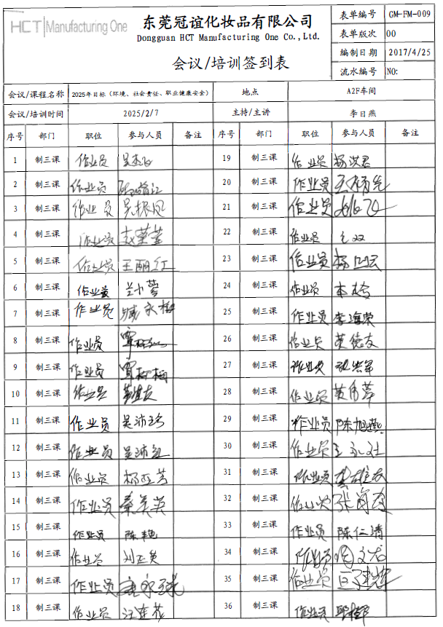
公司2025年社会责任目标发放给各部门，并要求各部门全员培训，以下是抽取的2025.2.7制三课的培训签到表

